概要図
詳細設計書 | 画面名称 | B0402_面接詳細情報画面 | システムID |  |  |  | 改訂日 | 2020-09-02
 | 機能名称 |  | システム名称 |  |  |  | 改訂者 | 沙慶

参照
B0402_面接詳細情報画面
面接履歴
 |  |  |  | 機能概要

 |  |  |  | （１）「応募者氏名」リンク押下
 |  |  |  |  | 該当応募者情報詳細画面に遷移する。
更新

ユーザー
 |  |  |  | （２）「職位名」リンク押下
 |  |  |  |  |  | 該当職位詳細画面に遷移する。
参照
 |  |  |  | （３）「戻る」ボタン押下
 |  |  |  |  |  | 面接一覧画面に遷移する。

参照
職位

更新

画面イメージ
詳細設計書 | 画面名称 | B0402_面接詳細情報画面 | システムID | 改訂日 | 2020-09-02
 | 機能名称 |  | システム名称 | 改訂者 | 沙慶

画面イメージ

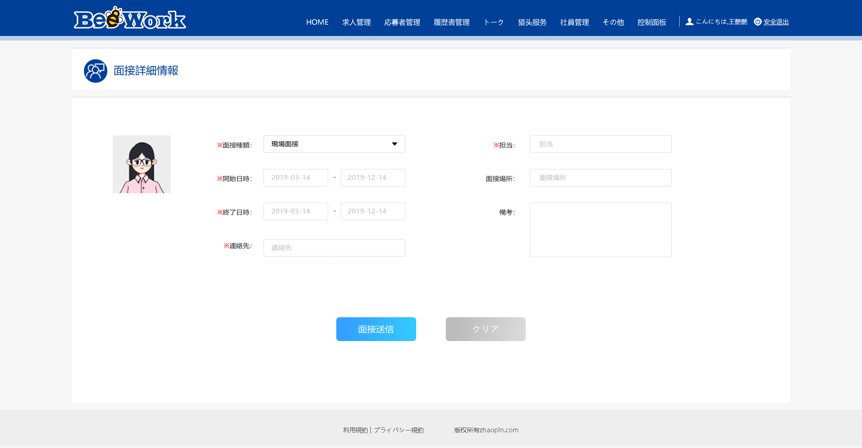
テレビ面接
＊日付：
＊時刻：
＊職位名：
XXX
応募者：XXX

